Request o Caso Uso
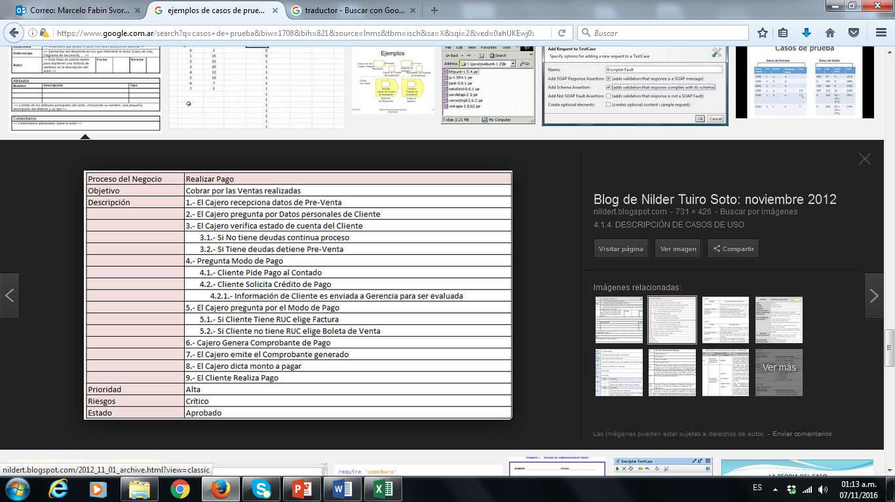
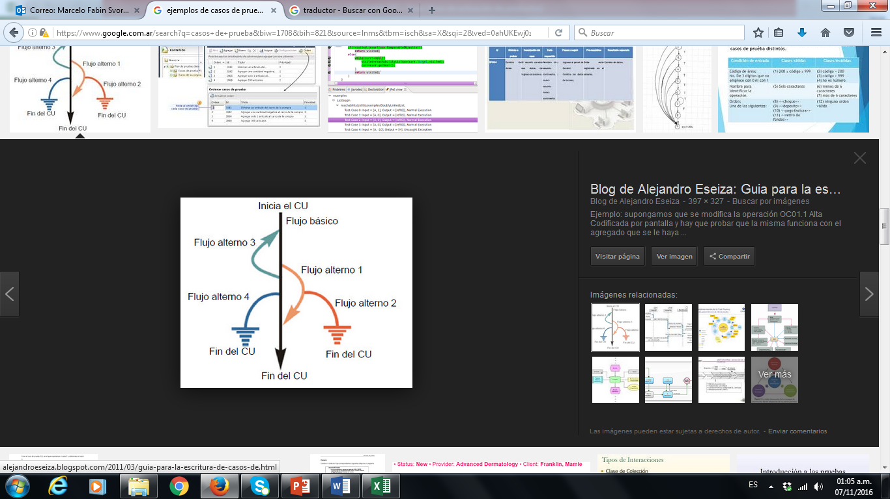
Id del CU | Objetivo | Descripción | Responsable | Fecha | Aplicación | Ejemplos (no es parte de ejercicio sino que estan como ejemplos)
REQ01 | Comprar Viaje | Comprar un viaje a traves del sitio web… | Horacio (AF) | 2020-03-01 | Blaze.com
 |  |  |  |  | Web Ventas 'online'

Pasos
ID del CP | Número de Paso | Descripción del Paso | Precondiciones | Datos | Resultado Esperado | Resultado Obtenido | Status | Evidencia
Identificador mnemotécnico del CP | Número secuencial correlativo del Paso | Descripción concisa, concreta, precisa del Paso | Condiciones a cumplir previa ejecución del Paso | Datos concreto (valores) para realizar el paso | Resultado esperado del sistema que se quiere obtener con estos datosen este paso | Descripción de lo que realmente se obtuvo después de la ejecución del Paso | Estado del Paso (Pasó, Falló) | Print de la pantalla, archivo, tabla u otro elemento demostrando que se ha realizado el paso
CP034 | 1 | Ingresar ciudad de partida | Estar en el sitio: https://www.blazedemo.com/index.php | Boston | El sistema muestra en pantalla el dato ingresado | el dato referenciado esta como BOSTON | pasó | 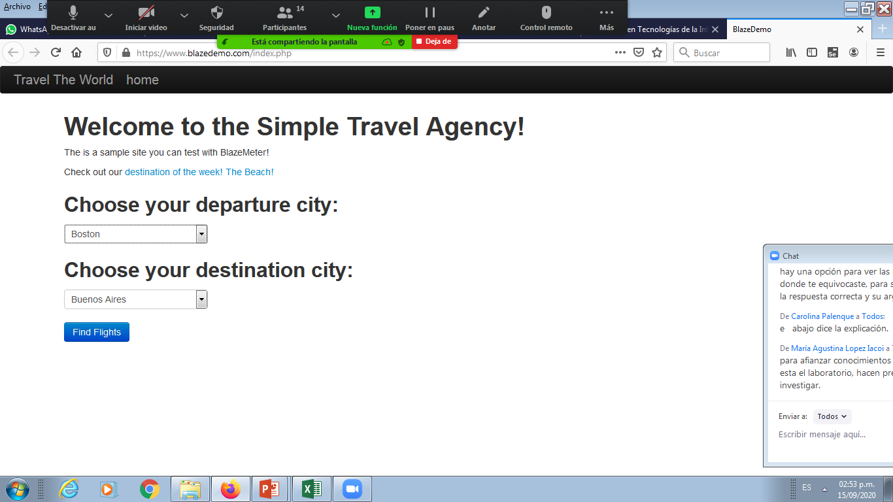
 | 2 | Ingresar ciudad de llegada | Haber ingresado la ciudad de partida | London | El sistema muestra en pantalla el dato ingresado | ok | pasó
 | 3 | Presionar el botón 'Find Flights' | Haber ingresado la ciudad de partida y de llegada | - | El sistema muestra la pantalla de vuelo: 'Flights from Boston to London' | ok | pasó
 | 4 | Presionar le boton 'Choose this fligth' del vuelo correspondiente | Estan el la pantalla de vuelos o … | Lista de vuelos (en particular el vuelo 43) | El sistema muestra la pantalla Ingreso de Datos de la persona: 'Your flight from TLV to SFO has been reserved' | NO esta mostrando los datos de esa persona sino de otro | Falló | 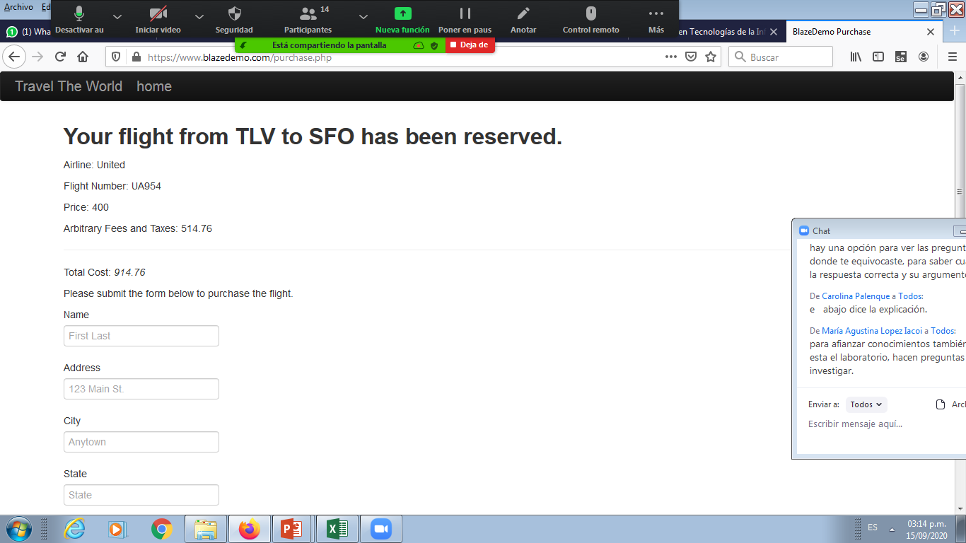
 | 5 | Ingresar el nombre: Criterios de Aceptación válidos: (A-Z, a-z, incluido acentos) No válidos: nulos, blancos, numeros, simbolos | Estan en la pantalla de Your flight from TLV to SFO has been reserved | Marcelo Sivori | El sistema muestra el dato ingresado | -
 | 6 | Ingresar la direccion | Estan en la pantalla de Your flight from TLV to SFO has been reserved | Caracas 3435 | El sistema muestra el dato ingresado | -
 | 7 | Ciudad
 | 8 | estado |  |  |  | -
 | 9 | Codigo Postal |  |  |  | -
 |  | ….. |  |  |  | -
 |  |  |  |  |  | -
 |  |  |  |  |  | -
 |  |  |  |  |  | -
CP342 | 1 | Ingresar ciudad de partida | Estar en el sitio: https://www.blazedemo.com/index.php | Boston | El sistema muestra en pantalla el dato ingresado | el dato referenciado esta como BOSTON 3234. Consideramos que esta ok, dado que la consuta se realizó al lider etc. | pasó
 | 2 | Ingresar ciudad de llegada | Haber ingresado la ciudad de partida | London | El sistema muestra en pantalla el dato ingresado | ok | pasó
 | 3 | Presionar el botón 'Find Flights' | Haber ingresado la ciudad de partida y de llegada | - | El sistema muestra la pantalla de vuelo. | ok | pasó
 | 4 | Seleccionar el vuelo correspondiente | Estan el la pantalla de vuelos o … | Lista de vuelos (en particular el vuelo 43) | El sistema muestra la pantalla Datos de la persona. | ok | pasó
 | 5 | INTENTAR Ingresar el nombre invalido | Estan en la pantalla de Your flight from TLV to SFO has been reserved | 123456 | El sistema debe mostrar mensaje de error: Campor invalido, reingrese. (si pasa y da el el ok del pasaje estamos en un defecto) | -
 |  |  |  |  |  | -
 |  |  |  |  |  | -
 |  | Tomar datos de código de barra de factura (que la diferencia sea menor a 15) |  | Importe $1000 Fecha de vencimiento de factura: 1/02/2020 Fecha de hoy: 05/02/2020 --> Diferencia es 4 | Importe neto a pagar es (1000 + 100) = $1100 | Es el valor es incorrecto: $1101 | Falló
 |  |  |  |  |  | -
 |  |  |  |  |  | -
 |  |  |  |  |  | -
 |  |  |  |  |  | -

Bugs
Aquí es donde el nombre que ingresé no me lo muestra.
Me trae otro distinto
Id CP | Id Paso del CP | ID del Defecto | Titulo / Descripción | Evidencia | Status | Prioridad | Severidad | Tipo | Ciclo | Fecha detectada | Responsable | Asignado a
CP034 | 4 | B95 | El nombre del pasajero no se muestar correctamente en su reemplazo muestra otro diferente SI no esta el paso del caso de prueba debo describirla manera en que llegue a ese bug: Ingresé la ciuidad de inicio y llegada y luego agregué el vuelo correspondiente y cuando en la pantalla de ingreso de datos del pasajero ingresé el nombre y ahí fue que me mostro un dato diferente. |  | abierto
CP065 | 3

Armado de CP por campo
ALTA de CLIENTE (Describimos cantidad de casos de pruebas por campo)
Nombre: 8 Apellido: 8
DNI: 7 Fecha de Nacimiento: 10
Email: 4 Tel/Celu: 6
Provincia: 3 Ciudad:2
Nacionalidad: 2
Campo | ID | casos |  | IDCP | Casos de prueba real que documentare para el tester
Nombre | N1 | nombres menores a 30 caracteres | celicia | N1+A1+DNI1+… | Ingresar un cliente con nombre menor a 30 car, apellido menor a 30 car, y DNI numerico | CP+N<30A<30DNIOK
 | N2 | nombre mayores a 30 | sjvsajlsf… | N2+A2+DNI2+.. | Intentar ingresar un cliente con nombre mayor a 30 car, apellido mayor a 30 car, y DNI nulo
 | N3 | nombre igual a 30 | a---hata 30 car
 | N4 | Con numeros
 | N5 | Con simbolos
 | N6 | Nulo |  | Pasos | CP 'N1+A1+DNI1' | dato
 | N7 |  |  | paso1 | Ingresar nombre menora 30 car | RUBEN
 | N8 |  |  | paso2 | Ingresar apellido menora 30 car | Gelato
 | N9 |  |  | paso3 | Ingresar DNI numerico | 95123456
Apellido | A1 | Apellido menores a 30 caracteres |  | paso4 | ….
 | A2 | Apellido mayores a 30 |  |  |  |  | Nombre no puede ser igual que el apellido
 | A3 | Apellido igual a 30 |  |  |  |  |  |  |  | Cobertura de Requerimiento
 | A4 | Con numeros |  |  |  |  | combiatoria de CP --> | 8 * 8 * 7 * 10 * 4 * 6 * 3 * 2 * 2 | 1290240 | 100%
 | A5 | Con simbolos |  |  |  |  | Sumo los cP --> | 9 + 8 + 7 + 10 + 4 + 6 + 3 + 2 + 2 | 51 | 100%
 | A6 | Nulo |  |  |  |  | Cantid real --> | 10 | 10 | 100%
 | A7
DNI | DNI1 | DNI numerico
 | DNI2 | DNI nulo
 | DNI3 | DNI menor a 800.000
 | DNI4 | DNI mayor a 120 MM

